상품제안서
트렌잇 듀얼 모니터암 JMB-C012 | 상품코드: F25279

 |  |  |  |  |  |  | 02-412-0044 | www.easy1.co.kr
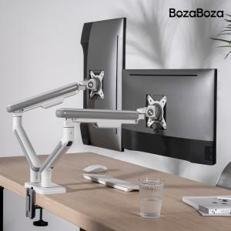

【상세/제작정보】 | 인쇄 및 포장은 별도 문의 부탁드립니다. 배송비는 별도 입니다. 1박스 3개

【인쇄/포장옵션】 | / 시판박스

【공급단가】 | 수량 | 20~ | 50~ | 100~ | 300~ | 500~
*VAT별도 | 화이트 | 89,120원 | 87,690원 | 85,560원 | 83,420원 | 81,990원
 | 그레이 | 89,120원 | 87,690원 | 85,560원 | 83,420원 | 81,990원

【상품 URL】 | http://www.easy1.co.kr/src/goods_detail.php?gdno=25279

